증빙자료
정산신청 증빙자료

증빙번호 | 증빙자료
(예시) E-1 | 전문가활용비 지급신청서 작성 완료
(예시) E-2 | 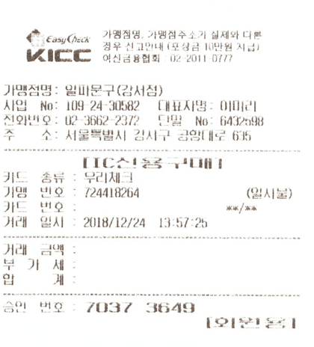
E-3

